Vorbemerkg_Erläuterung
Vorbemerkungen
Der vorliegende Bericht enthält ausgewählte Ergebnisse der amtlichen Schulstatistik der allgemeinbildenden Schulen im Schuljahr 2025/26 zum Stichtag am 10. Oktober 2025.
Die Ergebnisse zu den Absolventen/Abgängern aus dem Schuljahr 2025/26 sowie zu den Nichtschülerprüfungen im Schul­jahr 2025/26 erscheinen extra (B1132 2025 00).
Einbezogen wurden 478 öffentliche Schulen und 84 private Schulen.
Gesetzliche Grundlagen
- Schulgesetz für das Land Mecklenburg-Vorpommern (SchulG M-V) vom 10. September 2010 (GVOBl. M-V S. 462)
- Landesstatistikgesetz Mecklenburg-Vorpommern (LStatG M-V) vom 28. Februar 1994 (GVOBl. M-V S. 347)
- Verordnung über die Durchführung von Statistiken an allgemeinbildenden und beruflichen Schulen (Schulstatistik­verordnung – SchulstatVO M-V)
Die Ergebnisse zur Lehrerstatistik werden in einem gesonderten Statistischen Bericht (B123 2025 00) veröffentlicht.

Erläuterungen
Rechtlicher Status der Schulen
Öffentliche Schulen sind staatliche Schulen in Trägerschaft der Gemeinden, kreisfreien Städte, Ämter, Schulverbände, Landkreise und des Landes.
Schulen in freier Trägerschaft werden als Ersatz- oder Ergänzungsschulen von natürlichen oder juristischen Personen des privaten oder öffentlichen Rechts, nach Landesrecht jedoch nicht vom Land und von den Gemeinden oder Gemeinde­verbänden errichtet und betrieben.
Schularten und Bildungsgänge der allgemeinbildenden Schulen
Die Grundschule umfasst die Jahrgangsstufen 1 bis 4 und die Diagnoseförderklasse 0. Sie unterstützt die Schüler bei der Entwicklung ihrer geistigen, körperlichen, seelischen, sozialen und kommunikativen Fähigkeiten und vermittelt Grund­kenntnisse und Grundfertigkeiten. Der Unterricht wird in der Regel nach Jahrgangsstufen erteilt.
Seit dem Schuljahr 2021/22 werden die Jahrgangsstufen 1 und 2 als Schuleingangsphase geführt. Die Schuleingangsphase der Grundschule knüpft an die vorschulischen Erfahrungen der Kinder an und beachtet ihre individuellen Fähigkeiten. Die Schüler können die Schuleingangsphase in einem Zeitraum von einem Schuljahr bis zu drei Schuljahren besuchen.
Die Regionale Schule wurde zum Schuljahr 2002/03 als neue Schulart in Mecklenburg-Vorpommern eingeführt und damit der Übergang vom drei- zum zweigliedrigen Schulsystem eingeleitet. Die Haupt- und Realschule wurde durch diesen Bil­dungsgang abgelöst. Die Regionalen Schulen umfassen die Jahrgangsstufen 5 bis 10 und führen nach erfolgreichem Besuch der 9. Jahr­gangsstufe zur Berufsreife bzw. nach erfolgreichem Besuch der 10. Jahrgangsstufe und Absolvieren einer Ab­schlussprüfung zur Mittleren Reife. Gleichzeitig ermöglicht sie aber auch den Zugang zu weiterführenden Bildungsgängen. Bei entsprechenden schulischen Leistungen ist ein Wechsel an das Gymnasium ab der Jahrgangsstufe 7 jeweils zum Schul­jahresende möglich. Während in den verbundenen Haupt- und Realschulen sowohl reine Haupt- und Realschulklassen als auch Bildungsgang über­greifende Klassen typisch waren, ist die Regionale Schule ausschließlich geprägt von Klassen, in denen Bildungsgang über­greifend unterrichtet wird. Sie wird länderübergreifend statistisch zusammengefasst als Schulart mit zwei Bildungsgängen, die zum Ersten Schulabschluss und zum Mittleren Schulabschluss führt.
Im Schuljahr 2006/2007 befanden sich in Mecklenburg-Vorpommern letztmalig Jugendliche (10. Jahrgangsstufe) in einem Hauptschulbildungsgang (siehe Regionale Schule). Bis dahin vermittelten Hauptschulen den Schülern eine allgemeine Bil­dung und ermöglichten ihnen entsprechend ihren Leistungen und Neigungen eine Schwerpunktbildung, die sie befähigte, nach Maßgabe der Abschlüsse ihren Bildungsweg vor allem in berufs-, aber auch in studienqualifizierenden Bildungsgängen fortzusetzen. Der Hauptschulbildungsgang führte nach dem erfolgreichen Besuch der Jahrgangsstufe 9 zum Hauptschul­abschluss und nach erfolgreichem Besuch eines freiwilligen 10. Schuljahres zum qualifizierten Hauptschulabschluss.

Die Realschulen hatten bis zum Schuljahr 2010/11 ihren Bestand. Sie vermittelten den Schülern eine erweiterte allgemeine Bildung und ermöglichten ihnen entsprechend ihren Leistungen und Neigungen eine Schwerpunktbildung, die sie be­fähigte, nach Maßgabe der Abschlüsse ihren Bildungsweg in berufs- und studienqualifizierenden Bildungsgängen fortzu­setzen. Der Realschulbildungsgang führte nach dem erfolgreichen Besuch der Jahrgangsstufe 10 und einer Abschluss­prüfung zum Realschulabschluss oder, wenn mit dem Realschulabschluss hinreichende Leistungen ausgewiesen wurden, zum qualifizierten Realschulabschluss. Der qualifizierte Realschulabschluss berechtigte zum Übergang in die gymnasiale Oberstufe. Mit der Versetzung in die Jahrgangsstufe 10 wurde ein Schulabschluss erreicht, der dem Hauptschulabschluss gleichwertig war. Seit dem Schuljahr 2007/08 wurde auch an den Realschulen nach erfolgreichem Besuch der 9. Jahr­gangsstufe die Berufsreife und nach erfolgreichem Besuch der 10. Jahrgangsstufe und Absolvieren einer Abschlussprüfung die Mittlere Reife erreicht. Im Schuljahr 2010/11 hat in Mecklenburg-Vorpommern letztmalig ein Realschulbildungsgang das allgemeinbildende Schulsystem verlassen.
Gymnasien umfassen mit der Einführung der schulartunabhängigen Orientierungsstufe im Schuljahr 2006/07 die Jahr­gangsstufen 7 bis 12. Gymnasien vermitteln den Schülern entsprechend ihren Leistungen und Neigungen eine vertiefte und erweiterte allgemeine Bildung, die die Schüler befähigt, nach Maßgabe der Abschlüsse ihren Bildungsweg an einer Hoch­schule, aber auch in berufsqualifizierenden Bildungsgängen fortzusetzen. Die gymnasiale Oberstufe schließt mit der Abitur­prüfung ab und umfasste in Mecklenburg-Vorpommern im Schuljahr 2007/08 letztmalig die Jahrgangsstufen 11 bis 13. Parallel dazu verließen erstmals seit 2000 wieder Abiturienten die Schule nach der 12. Jahrgangsstufe.
Die integrierte Gesamtschule umfasst die Jahrgangsstufen 5 bis 10, sofern eine gymnasiale Oberstufe eingerichtet ist, die Jahrgangsstufen 5 bis 12. In der integrierten Gesamtschule wird ab der Jahrgangsstufe 7 das Bildungsangebot der in ihr zusammengefassten Bildungsgänge vereinigt. Sie führt zu den Abschlüssen, die an Regionalen Schulen bzw. Gymnasien erworben werden können.
Die kooperative Gesamtschule umfasst die Jahrgangsstufen 5 bis 10, sofern eine gymnasiale Oberstufe eingerichtet ist, die Jahrgangsstufen 5 bis 12. In der kooperativen Gesamtschule sind nach der Orientierungsstufe der zur Berufsreife und der zur Mittleren Reife führende Bildungsgang der Regionalen Schule sowie der gymnasiale Bildungsgang in den Jahrgangs­stufen 7 bis 10 pädagogisch und organisatorisch in einer Schule verbunden. Klassen und Schüler werden entsprechend in den genannten Schularten (Regionale Schule, Gymnasium) ausgewiesen, deshalb zählt die kooperative Gesamtschule im Sinne der amtlichen Statistik nicht als eigenständige Schulart.
Schüler mit sonderpädagogischem Förderbedarf, die im gemeinsamen Unterricht in allgemeinen Schulen nicht hinreichend gefördert werden können, werden in Förderschulen unterrichtet. Förderschulen sind in ihrer pädagogischen Arbeit auf den individuellen Förderbedarf der Schüler ausgerichtet.
Entsprechend gibt es Schulen mit dem Förderschwerpunkt:
1. Lernen,
2. Hören,
3. körperliche und motorische Entwicklung,
4. emotionale und soziale Entwicklung,
5. Sehen,
6. geistige Entwicklung,
7. Unterricht kranker Schüler.
Seit dem Schuljahr 1999/2000 werden Schüler an Schulen für Kranke in die amtliche Schulstatistik einbezogen.
Die Schule für Kranke unterrichtet Kinder und Jugendliche aller Schulformen, die in einem Schulverhältnis stehen und auf Grund einer Erkrankung voraussichtlich für länger als sechs Wochen oder in regelmäßigen Abständen in ein Krankenhaus, ein Sanatorium, eine Klinik oder eine ähnliche Einrichtung aufgenommen werden.
Diese Schüler sind in der Regel keinem sonderpädagogischen Förderschwerpunkt zugeordnet. Vielmehr werden sie in den meisten Fällen ohne ein förmliches Feststellungsverfahren für die Zeit ihrer Erkrankung an der Schule für Kranke (oft Krankenhäusern angegliedert) betreut.
Im Interesse einer vollzähligen Ausweisung aller Schüler an Förderschulen werden die Schüler an den Schulen für Kranke als solche statistisch bei der Förderschule erfasst. Gleichzeitig erfolgt ein Ausweis an der Schule, an der diese Schüler sonst unterrichtet werden.

Die Waldorfschule (auch Freie Waldorfschule) ist eine private Ersatzschule mit besonderer pädagogischer Prägung, die die Jahrgangsstufen 1 bis 13 als einheitlichen Bildungsgang nach der Pädagogik von Rudolf Steiner führt. Die Jahrgangsstufe 13 bereitet auf die Reifeprüfung vor.
Das Abendgymnasium vermittelt in einem Unterricht, der auf der Berufserfahrung der Erwachsenen aufbaut, eine vertiefte und erweiterte allgemeine Bildung. Der Besuch dauert in der Regel drei Jahre. Der Bildungsgang schließt mit der Abitur­prüfung ab. Voraussetzung für die Aufnahme sind eine abgeschlossene Berufsausbildung oder eine mindestens dreijährige geregelte Berufstätigkeit sowie ein Alter von mindestens 19 Jahren.
Klassen und Jahrgangsstufen
Klassen sind Gruppen von Schülern (Klassenverband), die in der Regel gemeinsam unterrichtet werden.
Jahrgangsstufen kennzeichnen das jeweilige klassenspezifische Bildungsniveau, das die Schüler eines Klassenverbandes erreicht haben. Sie werden vom 1. Grundschuljahr (= 1. Jahrgangsstufe) aufsteigend gezählt. Schüler verschiedener Jahr­gangsstufen, die aus schulorganisatorischen Gründen in einer Klasse zusammengefasst werden, bilden eine Jahrgangs­stufen übergreifende Klasse.
Bildungsbereiche
Bildungsbereiche sind Ergebnis der horizontalen Stufengliederung, die durch einheitliche Schulbesuchsdauer und gleiches Bildungsniveau gekennzeichnet sind.
Die auch international übliche Abgrenzung bezeichnet die Jahrgangsstufen 1 bis 4 (in Mecklenburg-Vorpommern ein­schließlich der Diagnoseförderklasse 0) als Primarbereich (Grundstufe), die Jahrgangsstufen 5 bis 10 im nichtgymnasialen Bereich bzw. die Jahrgangsstufe 5 bis 9 im gymnasialen Bereich als Sekundarbereich I (Mittelstufe) und die Jahrgangs­stufen 10 bis 12 bzw. 11 bis 13 als Sekundarbereich II (Oberstufe).
Dem Primarbereich ist der Vorschulbereich (auch: Elementarbereich) vorangestellt. Er besteht in Mecklenburg-Vorpom­mern aus Vorklassen für schulpflichtige, aber noch nicht schulfähige Kinder. Bundeseinheitlich erfolgt die Ausweisung dieser Angaben unter „Schulkindergärten“.
Die Förderschulen stellen einen eigenen Bildungsbereich dar.
Klassen mit dem Förderschwerpunkt geistige Entwicklung und Schüler in Klassen mit dem Förderschwerpunkt geistige Entwicklung werden nicht nach Klassenstufen ausgewiesen, sondern nach den Kategorien „Primarstufe“, „Sekundarstufe“ und „Berufsbildungsstufe“. Die Zählung nach Schulbesuchsjahren entfällt.
Organisationsformen der allgemeinbildenden Schulen
Im Sinne des § 12 des Schulgesetzes des Landes Mecklenburg-Vorpommern können verschiedene allgemeinbildende Schularten organisatorisch verbunden werden. Die Eigenständigkeit der jeweiligen Bildungsgänge wird dadurch nicht berührt. Im Schuljahr 2025/26 gab es neben den reinen Schularten folgende Organisationsformen:
Grundschule mit Orientierungsstufe,
Regionale Schule mit Grundschule,
Regionale Schule mit Grundschule mit Grundschule und Schule mit dem Förderschwerpunkt Lernen,
Regionale Schule mit integrierter Gesamtschule im Aufbau,
Kooperative Gesamtschule,
Kooperative Gesamtschule mit Grundschule,
Integrierte Gesamtschule mit Grundschule,
Integrierte Gesamtschule mit Grundschule und Schule mit dem Förderschwerpunkt geistige Entwicklung,
Gymnasium und Grundschule mit Orientierungsstufe,
Gymnasium mit Regionaler Schule,
Gymnasium und Regionale Schule mit Grundschule.

Schulpflicht
Für Kinder und Jugendliche, die im Land Mecklenburg-Vorpommern wohnen oder ihre Ausbildungs- bzw. Arbeitsstätte haben, besteht nach § 41 Absatz 1 und 2, Punkt 1 und 2 des Schulgesetzes Schulpflicht. Sie gliedert sich in die:
- Pflicht des Besuches von Schulen des Primarbereiches und des Sekundarbereichs I für zusammen neun Schuljahre (Vollzeitschulpflicht) und
- Pflicht zum Besuch von Schulen des Sekundarbereichs II; bei Vollzeitunterricht für mindestens ein, in sonderpädagogisch geführten Klassen für zwei, bei Teilzeitunterricht für in der Regel drei Schuljahre.
Die Schulpflicht ist durch den Besuch einer öffentlichen Schule oder einer Ersatz- oder Ergänzungsschule in freier Träger­schaft zu erfüllen.
Einschulungen/Zurückstellungen
Mit Beginn eines Schuljahres werden Kinder, die bis zum 30. Juni dieses Jahres sechs Jahre alt geworden sind, schulpflich­tig. Werden sie in diesem Jahr eingeschult, gilt dies als fristgemäße Einschulung.
Für Kinder, die in der Zeit vom 1. Juli bis 31. Dezember dieses Jahres sechs Jahre alt werden, kann eine vorfristige Ein­schulung beantragt werden.
Nach § 43 Absatz 2 des Schulgesetzes kann die Einschulung von Kindern auf Antrag der Erziehungsberechtigten um ein Jahr zurückgestellt werden. Sie gelten im darauf folgenden Jahr als verspätet eingeschult.

1.10
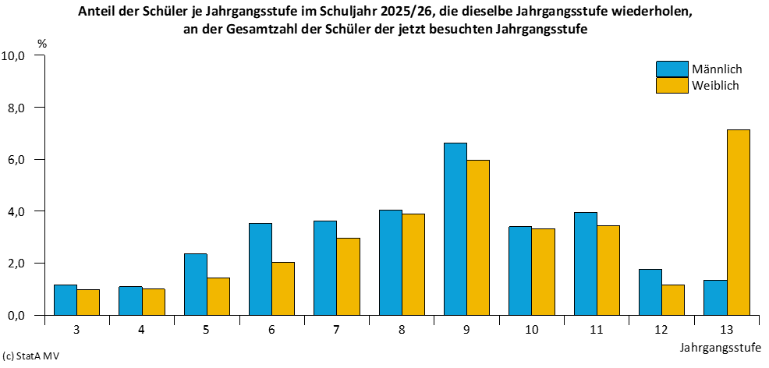
Kapitel 1 |  |  | Landesergebnisse
Tabelle 1.10 |  |  | Schüler im Schuljahr 2025/26, die dieselbe Jahrgangsstufe wiederholen, nach Schularten, Jahrgangsstufen und Geschlecht 6)
Lfd. Nr. | Jahrgangsstufe | Geschlecht | Wiederholer | Davon
 |  |  |  | Grundschule | Regionale Schule 2) | Gymnasium | integrierte Gesamtschule | Abend­ gymnasium

1 | 2 | 3 | 4 | 5 | 6 | 7 | 8 | 9

1 | Jahrgangsstufe 3 | zusammen | 156 | 156 | x | x | x | x
2 |  | weiblich | 71 | 71 | x | x | x | x
3 | Jahrgangsstufe 4 | zusammen | 154 | 154 | x | x | x | x
4 |  | weiblich | 73 | 73 | x | x | x | x
5 | Jahrgangsstufe 5 | zusammen | 275 | x | 264 | 2 | 9 | x
6 |  | weiblich | 101 | x | 98 | 1 | 2 | x
7 | Jahrgangsstufe 6 | zusammen | 405 | x | 392 | - | 13 | x
8 |  | weiblich | 146 | x | 144 | - | 2 | x
9 | Jahrgangsstufe 7 | zusammen | 477 | x | 400 | 52 | 25 | x
10 |  | weiblich | 212 | x | 171 | 26 | 15 | x
11 | Jahrgangsstufe 8 | zusammen | 578 | x | 465 | 98 | 15 | x
12 |  | weiblich | 277 | x | 215 | 56 | 6 | x
13 | Jahrgangsstufe 9 | zusammen | 957 | x | 748 | 97 | 112 | x
14 |  | weiblich | 449 | x | 361 | 40 | 48 | x
15 | Jahrgangsstufe 10 | zusammen | 412 | x | 182 | 154 | 76 | x
16 |  | weiblich | 212 | x | 97 | 82 | 33 | x
 | davon
17 | 10 Sek I 4) | zusammen | 235 | x | 182 | x | 53 | x
18 |  | weiblich | 119 | x | 97 | x | 22 | x
19 | 10 Sek II 5) | zusammen | 177 | x | x | 154 | 23 | x
20 |  | weiblich | 93 | x | x | 82 | 11 | x
21 | Jahrgangsstufe 11 | zusammen | 211 | x | x | 172 | 25 | 14
22 |  | weiblich | 108 | x | x | 86 | 17 | 5
23 | Jahrgangsstufe 12 | zusammen | 72 | x | x | 50 | 11 | 11
24 |  | weiblich | 32 | x | x | 20 | 6 | 6
25 | Jahrgangsstufe 13 | zusammen | 4 | x | x | 1 | x | 3
26 |  | weiblich | 3 | x | x | 1 | x | 2
27 | Insgesamt |  | 3,701 | 310 | 2,451 | 626 | 286 | 28
28 | weiblich |  | 1,684 | 144 | 1,086 | 312 | 129 | 13

1.16
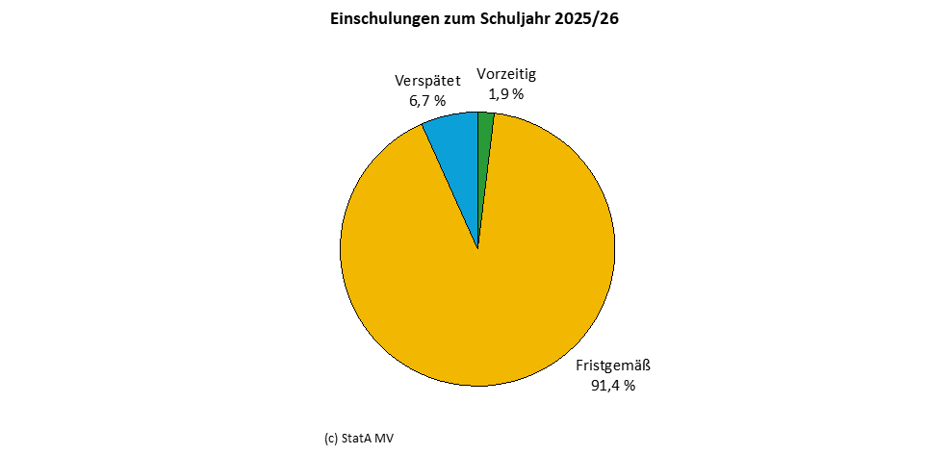
Kapitel 1 |  | Landesergebnisse
Tabelle 1.16 |  | Zum Schuljahr 2025/26 angemeldete Kinder, Einschulungen und Zurückstellungen
Lfd. Nr. | Einschulungen/ Zurückstellungen/ Angemeldete Kinder | Insgesamt | Männlich | Weiblich

1 | 2 | 3 | 4 | 5
 |  | Allgemeinbildende Schulen ohne Förderschulen
1 | Einschulungen | 13,847 | 7,052 | 6,795
2 | vorzeitig | 272 | 95 | 177
3 | fristgemäß | 12,717 | 6,367 | 6,350
4 | verspätet | 858 | 590 | 268
5 | Zurückstellungen | 854 | 535 | 319
6 | Angemeldete Kinder zusammen | 14,701 | 7,587 | 7,114
 |  | Förderschulen
7 | Einschulungen | 255 | 175 | 80
8 | vorzeitig | 2 | - | 2
9 | fristgemäß | 167 | 117 | 50
10 | verspätet | 86 | 58 | 28
11 | Zurückstellungen | 7 | 5 | 2
12 | Angemeldete Kinder zusammen | 262 | 180 | 82
 |  | Allgemeinbildende Schulen insgesamt
13 | Einschulungen | 14,102 | 7,227 | 6,875
14 | vorzeitig | 274 | 95 | 179
15 | fristgemäß | 12,884 | 6,484 | 6,400
16 | verspätet | 944 | 648 | 296
17 | Zurückstellungen | 861 | 540 | 321
18 | Angemeldete Kinder insgesamt | 14,963 | 7,767 | 7,196

2.6
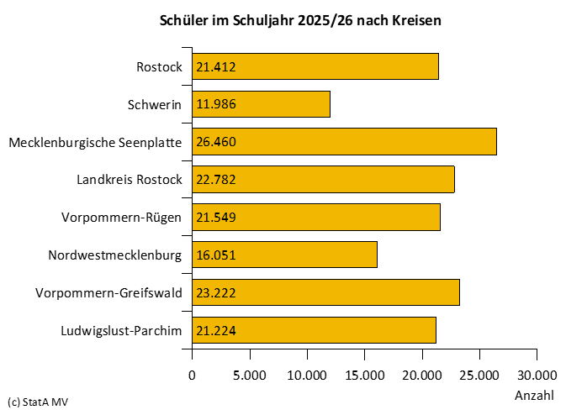
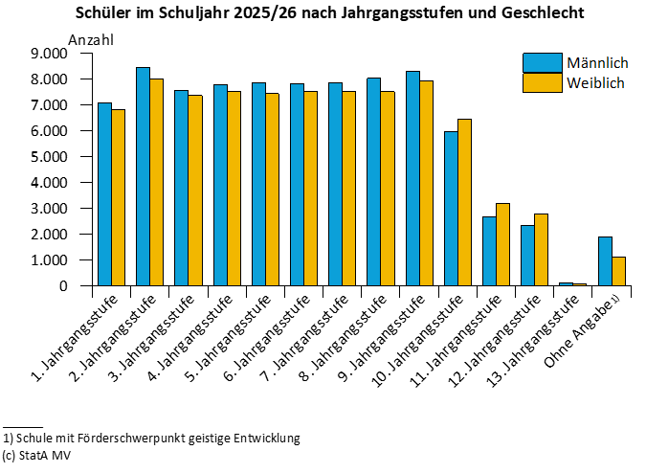
Kapitel 2 |  | Kreisergebnisse |  |  |  |  |  |  |  |  | Kreisergebnisse
Tabelle 2.6 |  | Schüler mit Aufteilung der Jahrgangsstufen übergreifend unterrichteten Schüler im Schuljahr 2025/26 nach Jahrgangsstufen |  |  |  |  |  |  |  |  | Schüler mit Aufteilung der Jahrgangsstufen übergreifend unterrichteten Schüler im Schuljahr 2025/26 nach Jahrgangsstufen
Lfd. Nr. | Land Kreisfreie Stadt Landkreis Große kreisangehörige Stadt | Schüler | Jahrgangsstufe |  |  |  |  |  |  |  | Jahrgangsstufe |  |  |  |  |  |  | Ohne Angabe
 |  |  | 1 | 2 | 3 | 4 | 5 | 6 | 7 | 8 | 9 | 10 | davon |  | 11 | 12 | 13
 |  |  |  |  |  |  |  |  |  |  |  |  | 10 Sek I 4) | 10 Sek II 5)

1 | 2 | 3 | 4 | 5 | 6 | 7 | 8 | 9 | 10 | 11 | 12 | 13 | 14 | 15 | 16 | 17 | 18 | 19

1 | Mecklenburg-Vorpommern | 164,686 | 13,891 | 16,439 | 14,922 | 15,275 | 15,248 | 15,330 | 15,349 | 15,522 | 16,232 | 12,406 | 6,225 | 6,181 | 5,830 | 5,091 | 165 | 2,986
2 | Rostock | 21,412 | 1,724 | 2,043 | 1,786 | 1,884 | 1,973 | 1,938 | 2,003 | 1,943 | 2,063 | 1,676 | 616 | 1,060 | 1,016 | 955 | 88 | 320
3 | Schwerin | 11,986 | 968 | 1,123 | 1,003 | 1,055 | 1,108 | 1,082 | 1,095 | 1,096 | 1,193 | 923 | 410 | 513 | 561 | 466 | 46 | 267
4 | Mecklenburgische Seenplatte | 26,460 | 2,138 | 2,607 | 2,334 | 2,377 | 2,436 | 2,496 | 2,472 | 2,652 | 2,618 | 2,038 | 995 | 1,043 | 966 | 808 | 12 | 506
5 | darunter Neubrandenburg | 7,629 | 533 | 691 | 631 | 603 | 718 | 688 | 771 | 773 | 795 | 608 | 253 | 355 | 345 | 309 | 12 | 152
6 | Landkreis Rostock | 22,782 | 2,025 | 2,371 | 2,166 | 2,273 | 2,143 | 2,169 | 2,066 | 2,001 | 2,236 | 1,728 | 970 | 758 | 669 | 599 | - | 336
7 | Vorpommern-Rügen | 21,549 | 1,752 | 2,158 | 1,972 | 1,988 | 1,929 | 2,020 | 2,094 | 2,100 | 2,191 | 1,715 | 965 | 750 | 660 | 563 | - | 407
8 | darunter Stralsund | 6,094 | 471 | 588 | 521 | 491 | 510 | 596 | 615 | 608 | 637 | 499 | 217 | 282 | 237 | 211 | - | 110
9 | Nordwestmecklenburg | 16,051 | 1,445 | 1,632 | 1,460 | 1,543 | 1,483 | 1,495 | 1,435 | 1,596 | 1,593 | 1,146 | 559 | 587 | 516 | 458 | - | 249
10 | darunter Wismar | 4,313 | 375 | 426 | 364 | 395 | 374 | 397 | 375 | 408 | 455 | 316 | 128 | 188 | 165 | 167 | - | 96
11 | Vorpommern-Greifswald | 23,222 | 1,955 | 2,288 | 2,144 | 2,148 | 2,157 | 2,091 | 2,213 | 2,205 | 2,342 | 1,644 | 847 | 797 | 831 | 701 | 19 | 484
12 | darunter Greifswald | 7,096 | 557 | 640 | 620 | 595 | 671 | 617 | 652 | 661 | 707 | 551 | 235 | 316 | 363 | 297 | 19 | 146
13 | Ludwigslust-Parchim | 21,224 | 1,884 | 2,217 | 2,057 | 2,007 | 2,019 | 2,039 | 1,971 | 1,929 | 1,996 | 1,536 | 863 | 673 | 611 | 541 | - | 417

2.8
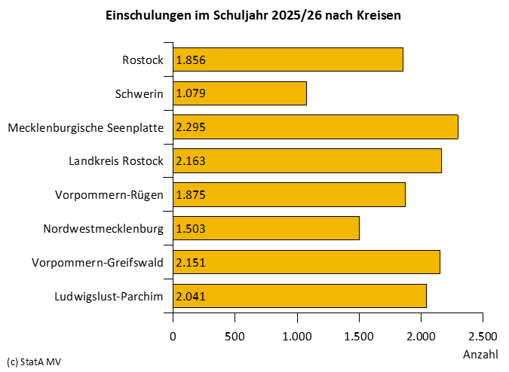
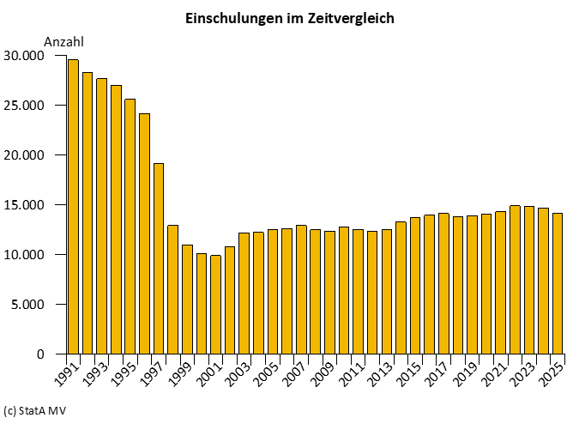
Kapitel 2 |  | Kreisergebnisse |  |  |  |  |  | Kreisergebnisse
Tabelle 2.8 |  | Zum Schuljahr 2025/26 angemeldete Kinder, Einschulungen und Zurückstellungen an allgemeinbildenden Schulen |  |  |  |  |  | Zum Schuljahr 2025/26 angemeldete Kinder, Einschulungen und Zurückstellungen an allgemeinbildenden Schulen
Lfd. Nr. | Land Kreisfreie Stadt Landkreis Große kreisangehörige Stadt | Angemeldete Kinder |  | Einschulungen |  | Davon |  | Davon |  |  |  | Zurückstellungen
 |  |  |  |  |  | vorzeitig |  | fristgemäß |  | verspätet
 |  | insgesamt | weiblich | zusammen | weiblich | zusammen | weiblich | zusammen | weiblich | zusammen | weiblich | zusammen | weiblich

1 | 2 | 3 | 4 | 5 | 6 | 7 | 8 | 9 | 10 | 11 | 12 | 13 | 14

1 | Mecklenburg-Vorpommern | 14,963 | 7,196 | 14,102 | 6,875 | 274 | 179 | 12,884 | 6,400 | 944 | 296 | 861 | 321
2 | Rostock | 1,856 | 882 | 1,758 | 844 | 26 | 20 | 1,621 | 790 | 111 | 34 | 98 | 38
3 | Schwerin | 1,079 | 523 | 990 | 488 | 20 | 12 | 872 | 442 | 98 | 34 | 89 | 35
4 | Mecklenburgische Seenplatte | 2,295 | 1,078 | 2,171 | 1,030 | 36 | 25 | 2,002 | 970 | 133 | 35 | 124 | 48
5 | darunter Neubrandenburg | 595 | 267 | 546 | 249 | 3 | 2 | 506 | 237 | 37 | 10 | 49 | 18
6 | Landkreis Rostock | 2,163 | 1,038 | 2,045 | 996 | 42 | 23 | 1,876 | 938 | 127 | 35 | 118 | 42
7 | Vorpommern-Rügen | 1,875 | 907 | 1,776 | 869 | 26 | 14 | 1,626 | 813 | 124 | 42 | 99 | 38
8 | darunter Stralsund | 499 | 242 | 477 | 232 | 7 | 5 | 436 | 220 | 34 | 7 | 22 | 10
9 | Nordwestmecklenburg | 1,503 | 723 | 1,461 | 707 | 31 | 22 | 1,375 | 668 | 55 | 17 | 42 | 16
10 | darunter Wismar | 391 | 194 | 381 | 192 | 2 | 1 | 360 | 186 | 19 | 5 | 10 | 2
11 | Vorpommern-Greifswald | 2,151 | 1,066 | 1,983 | 1,002 | 55 | 40 | 1,768 | 911 | 160 | 51 | 168 | 64
12 | darunter Greifswald | 600 | 295 | 569 | 284 | 15 | 12 | 517 | 255 | 37 | 17 | 31 | 11
13 | Ludwigslust-Parchim | 2,041 | 979 | 1,918 | 939 | 38 | 23 | 1,744 | 868 | 136 | 48 | 123 | 40

